Gráfico - Média
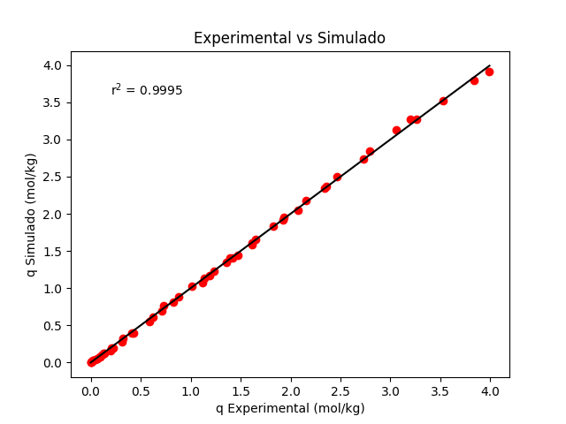
Temperatura | Pressão | q Experimental | q Simulado
298.15 | 0 | 0 | 0
298.15 | 0.0405 | 0.024 | 0.025361796162
298.15 | 0.1203 | 0.089 | 0.074695048959
298.15 | 0.191 | 0.131 | 0.11770872782
298.15 | 0.5515 | 0.326 | 0.32742559742
298.15 | 1.25 | 0.712 | 0.69294059405
298.15 | 1.65 | 0.877 | 0.88123612759
298.15 | 2.1 | 1.12 | 1.0772593517
298.15 | 3.06 | 1.474 | 1.4476958854
298.15 | 3.45 | 1.617 | 1.5822382282
298.15 | 4.25 | 1.83 | 1.8339657785
298.15 | 6.31 | 2.357 | 2.3633231336
298.15 | 8.19 | 2.726 | 2.7375305153
298.15 | 10.7 | 3.06 | 3.1274152664
298.15 | 11.8 | 3.26 | 3.2690329332
298.15 | 14.1 | 3.53 | 3.5220985872
298.15 | 17.2 | 3.834 | 3.7936543934
298.15 | 18.9 | 3.991 | 3.9172148525
308.15 | 0 | 0 | 0
308.15 | 0.0525 | 0.022 | 0.026161499873
308.15 | 0.1115 | 0.064 | 0.055283845584
308.15 | 0.204 | 0.109 | 0.10035931526
308.15 | 0.4007 | 0.21 | 0.1939155787
308.15 | 0.8516 | 0.415 | 0.39728699924
308.15 | 1.35 | 0.623 | 0.60569514264
308.15 | 1.9 | 0.823 | 0.81791446781
308.15 | 2.8 | 1.133 | 1.1303886933
308.15 | 3.1 | 1.232 | 1.2260855652
308.15 | 3.5 | 1.36 | 1.3477944626
308.15 | 4.45 | 1.618 | 1.6126484745
308.15 | 5.85 | 1.931 | 1.9506125237
308.15 | 6.95 | 2.154 | 2.180506763
308.15 | 7.8 | 2.341 | 2.3403622977
308.15 | 8.75 | 2.466 | 2.5032771206
308.15 | 11.1 | 2.792 | 2.8478765446
308.15 | 14.8 | 3.201 | 3.2664391092
323.15 | 0 | 0 | 0
323.15 | 0.0603 | 0.017 | 0.021923069454
323.15 | 0.1215 | 0.052 | 0.044005760538
323.15 | 0.22 | 0.09 | 0.079197618989
323.15 | 0.3302 | 0.14 | 0.11806675285
323.15 | 0.4612 | 0.196 | 0.16359571429
323.15 | 0.5505 | 0.227 | 0.19421899671
323.15 | 0.801 | 0.312 | 0.27838555485
323.15 | 1.15 | 0.432 | 0.3915508323
323.15 | 1.65 | 0.59 | 0.54588436683
323.15 | 2.4 | 0.731 | 0.76166607102
323.15 | 3.4 | 1.009 | 1.0234349145
323.15 | 4 | 1.193 | 1.1679374356
323.15 | 5.1 | 1.423 | 1.4115242085
323.15 | 5.05 | 1.395 | 1.4010041182
323.15 | 6.35 | 1.653 | 1.6592354626
323.15 | 7.8 | 1.929 | 1.9139958911
323.15 | 8.65 | 2.077 | 2.0494091406

Gráfico - Mínimo
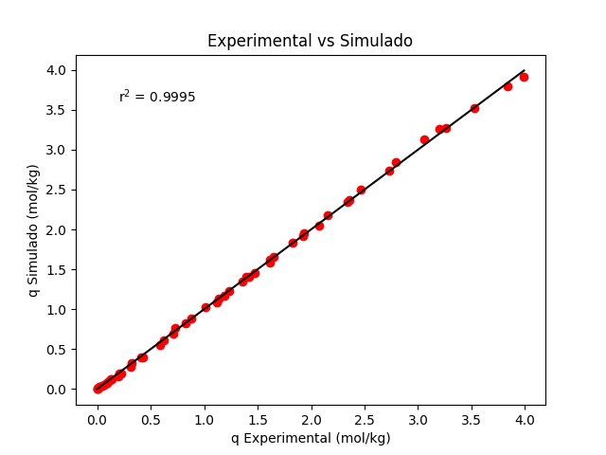
Temperatura | Pressão | q Experimental | q Simulado
298.15 | 0 | 0 | 0
298.15 | 0.0405 | 0.024 | 0.025456232437
298.15 | 0.1203 | 0.089 | 0.074968232194
298.15 | 0.191 | 0.131 | 0.11813242712
298.15 | 0.5515 | 0.326 | 0.32851201374
298.15 | 1.25 | 0.712 | 0.69490009435
298.15 | 1.65 | 0.877 | 0.88350569612
298.15 | 2.1 | 1.12 | 1.0797508893
298.15 | 3.06 | 1.474 | 1.4503263403
298.15 | 3.45 | 1.617 | 1.5848283862
298.15 | 4.25 | 1.83 | 1.8363507923
298.15 | 6.31 | 2.357 | 2.3647256892
298.15 | 8.19 | 2.726 | 2.7377886228
298.15 | 10.7 | 3.06 | 3.1260852342
298.15 | 11.8 | 3.26 | 3.2670261723
298.15 | 14.1 | 3.53 | 3.5187501522
298.15 | 17.2 | 3.834 | 3.7886775974
298.15 | 18.9 | 3.991 | 3.9114325418
308.15 | 0 | 0 | 0
308.15 | 0.0525 | 0.022 | 0.026237922747
308.15 | 0.1115 | 0.064 | 0.055443403464
308.15 | 0.204 | 0.109 | 0.10064352574
308.15 | 0.4007 | 0.21 | 0.19444291174
308.15 | 0.8516 | 0.415 | 0.39827022749
308.15 | 1.35 | 0.623 | 0.60704244194
308.15 | 1.9 | 0.823 | 0.81952531945
308.15 | 2.8 | 1.133 | 1.1321909247
308.15 | 3.1 | 1.232 | 1.2278995853
308.15 | 3.5 | 1.36 | 1.3495917781
308.15 | 4.45 | 1.618 | 1.6142868603
308.15 | 5.85 | 1.931 | 1.9518044033
308.15 | 6.95 | 2.154 | 2.1812389072
308.15 | 7.8 | 2.341 | 2.3407003783
308.15 | 8.75 | 2.466 | 2.5031508532
308.15 | 11.1 | 2.792 | 2.8465595725
308.15 | 14.8 | 3.201 | 3.2632954481
323.15 | 0 | 0 | 0
323.15 | 0.0603 | 0.017 | 0.021962916254
323.15 | 0.1215 | 0.052 | 0.044084762527
323.15 | 0.22 | 0.09 | 0.079336984134
323.15 | 0.3302 | 0.14 | 0.11826988092
323.15 | 0.4612 | 0.196 | 0.16386964958
323.15 | 0.5505 | 0.227 | 0.19453820274
323.15 | 0.801 | 0.312 | 0.27881943023
323.15 | 1.15 | 0.432 | 0.3921163431
323.15 | 1.65 | 0.59 | 0.54658774121
323.15 | 2.4 | 0.731 | 0.76248164883
323.15 | 3.4 | 1.009 | 1.024260606
323.15 | 4 | 1.193 | 1.1687095727
323.15 | 5.1 | 1.423 | 1.412110906
323.15 | 5.05 | 1.395 | 1.4016012918
323.15 | 6.35 | 1.653 | 1.6595111477
323.15 | 7.8 | 1.929 | 1.9138230294
323.15 | 8.65 | 2.077 | 2.0489447831

